画面遷移
画面遷移

【凡例】

メイン画面オープン
ポップアップ画面オープン
ポップアップ画面クローズ
ファイル出力
 |  |  | ・・・本設計書の対象
 |  |  | ・・・本設計書の対象外

追加、又は
一覧のダブルクリック

 | メニュー | お知らせ一覧 |  | お知らせ詳細
 | （KKS02010） | （KKS81010） |  | （KKF81011）
検索・登録・削除
登録・削除

画面レイアウト
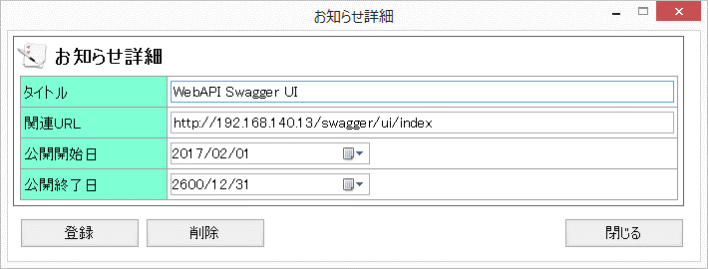
画面レイアウト

 | KKS81010 | お知らせ一覧

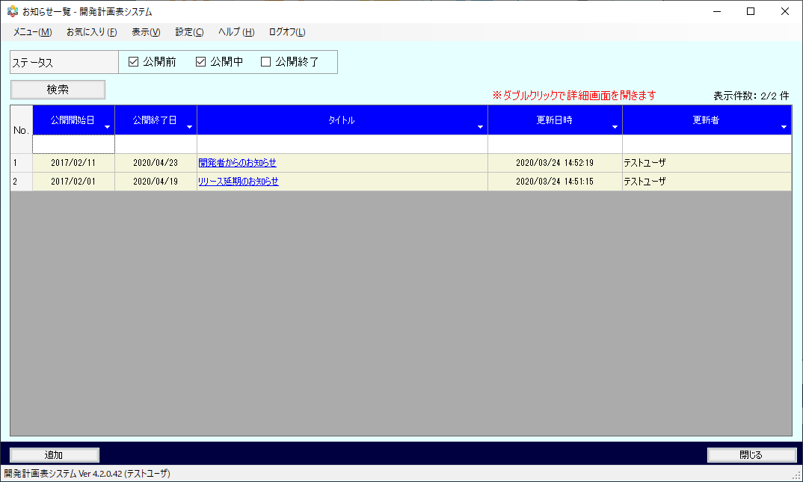

 | KKS81011 | お知らせ詳細

素材
■画面素材

１．表示項目

 | 項目名 | テキスト

項目名
テキスト

２．テキストフィールド

項目名
テキスト

３．セレクトボックス

 | 項目名 | 選択肢 |  |  |  |  |  | ▼

項目名
選択肢
 |  |  |  |  |  |  |  | ▼

４．ラジオボタン

 | 項目名 | ○ | 要素名 | ● | 要素名 | ○ | 要素名

項目名
○要素名 ●要素名 ○要素名

５．チェックボックス

 | 項目名 | □ | 要素名 | ■ | 要素名 | ■ | 要素名

項目名
□要素名 ■要素名 ■要素名

５．テキストエリア

項目名
テキスト
 |  |  |  |  |  |  |  | ▲

 |  |  |  |  |  |  |  | ▼

６．ボタン

ボタン名

